箱唛扫码
Factory name (工厂名称)
PO. Number(订单号) | 22521-W
Style Code.(款号) | 7940/312
Product Code.(产品编号) | RECYCLE CARE LABEL RECYCLE COMPONENT LABEL | Carton No.(箱号):
Inner Packages(包装方式） | 1000pcs/ bundle | 1/1
SIZE/qty (尺码/数量) | 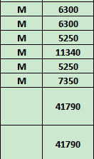
Carton Dimension（箱规） | 30*40*50 | Country of Origin：
Gross Weight（毛重） | 24.2kg | Made In China
Net Weight（净重） | 23.8kg
Remark（备注）

07940312300036
07940312406035
07940312527037
07940312712037
07940312800031
07940312971038
07940312300036
07940312406035
07940312527037
07940312712037
07940312800031
07940312971038

